상품제안서
붉은악마 흔들이 핫팩150g | 상품코드: S24220

 |  |  |  |  |  |  | 02-713-8555 | www.synergygift.co.kr
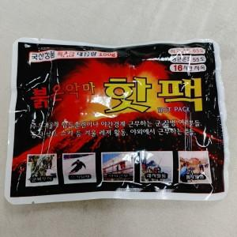

【상세/제작정보】

【인쇄/포장옵션】 | 스티커 / 포장불가능

【공급단가】 | 수량 | 1,000~ | 3,000~ | 6,000~ | 9,000~ | 12,000~
*VAT별도 | 단가 | 810원 | 780원 | 750원 | 720원 | 700원

【상품 URL】 | https://www.synergygift.co.kr:443/src/goods_detail.php?gdno=24220

